Sheet3
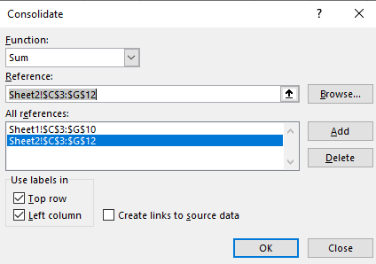
Tuần | SỐ LƯỢNG | THÀNH TiỀN
1 | 44 | 6050
2 | 46 | 5850
3 | 45 | 6000

